Инструкция по заполнению
 | Инструкция по заполнению коммерческого предложения

1. | Заполняются все ячейки, помеченные голубым цветом

2. | Контактные данные должны содержать электронный адрес, рабочий телефон, ссылку на сайт

3. | В блоке Логистика Схема поставки выбирается из выпадающего списка. При выборе схемы поставки Прямая в магазин, формат поставки на РЦ НЕ ЗАПОЛНЯЕТСЯ.
 | Схема поставки заполняется для каждого региона из данного списка
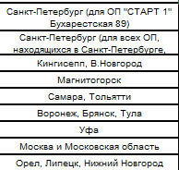

4. | При предоставлении Коммерческого предложения с сайта заполняются базовые условия по варианту 1.

 | Расшифровка КУ приложена в виде отдельных приложений к договору поставки на отдельных листах.

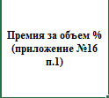
 | Обратите внимание, что |  |  |  |  | заполняется в отдельном блоке справа

 | При этом допускается изменение только Объемов поставок от и до в рамках каждого процента премии за объем. Сами проценты изменению не подлежат.

5. | При заполнении перечня предлагаемого товара необходимо в обязательном порядке заполнять все колонки, выделенные голубым цветом.

6. | Заполнение мониторинга розничной цены: конкуренты - это другие сети, желательно конкурирующие с "Домовым", или маркетплейсы, в которых представлен товар, который вы предлагаете.
 | Необходимо проставить розничные цены на данный товар в этих сетях/маркетплейсах и соответствующие ссылки. Предоставление ссылок обязательно!

 | МОНИТОРИНГ РОЗНИЧНОЙ ЦЕНЫ
 | Цена конкурента 1 | Ссылка | Цена конкурента 2 | Ссылка | Цена конкурента 3 | Ссылка

7. | На листе "Любая дополнительная информация" может быть размещена любая информация, что Вы считаете значимой, и которая поможет нам выделить ваши преимущества перед конкурентами.
 | Если таковой информации нет, то этот лист Вами не заполняется

Приложение №13
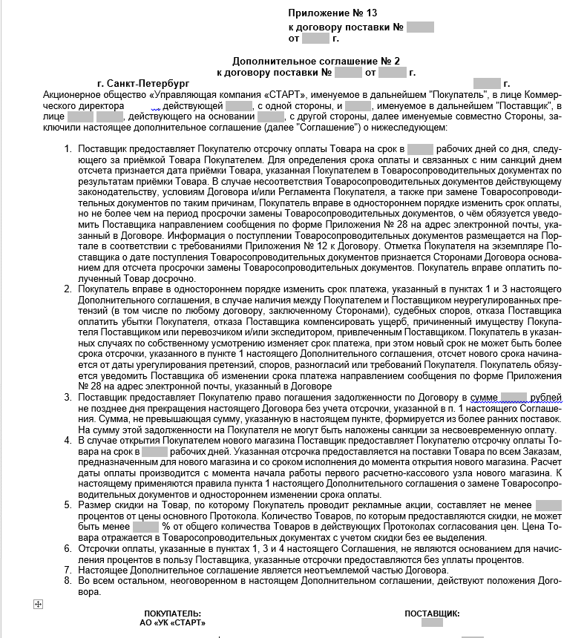

Приложение №16
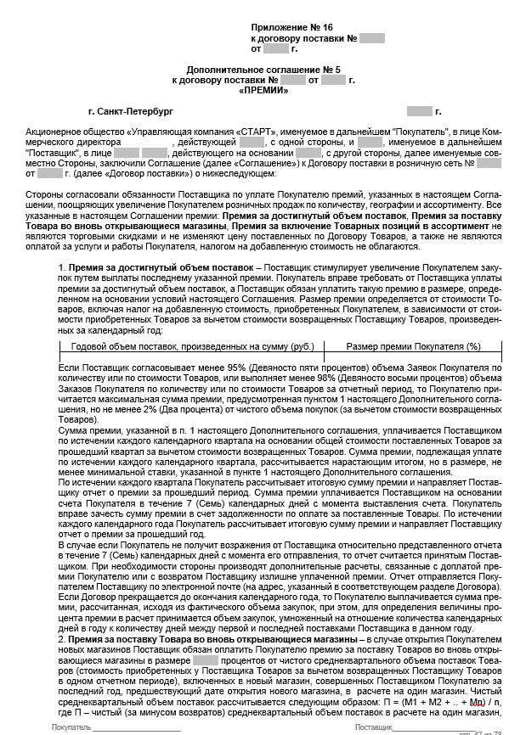

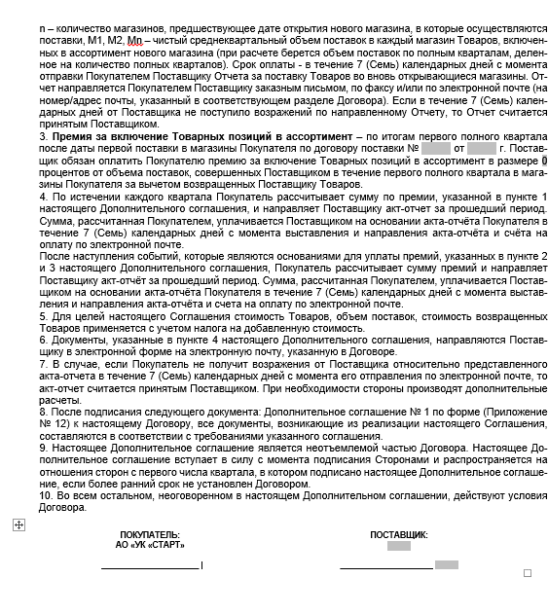

Приложение №17
